エビデンス
ユーザ管理画面

会社名選択
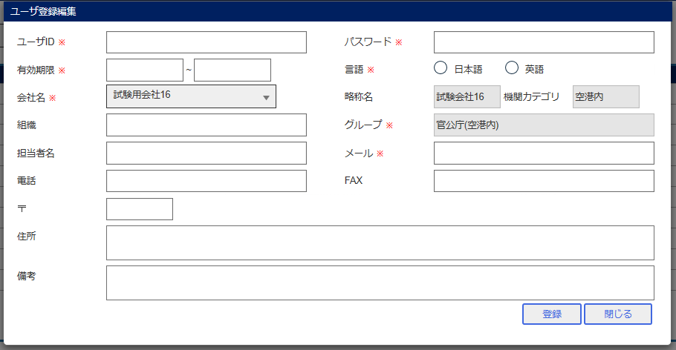

登録
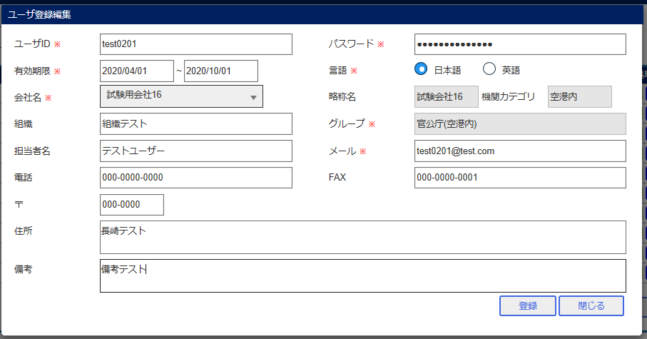

ユーザ管理画面

検索

ログイン画面

エビデンス (2)
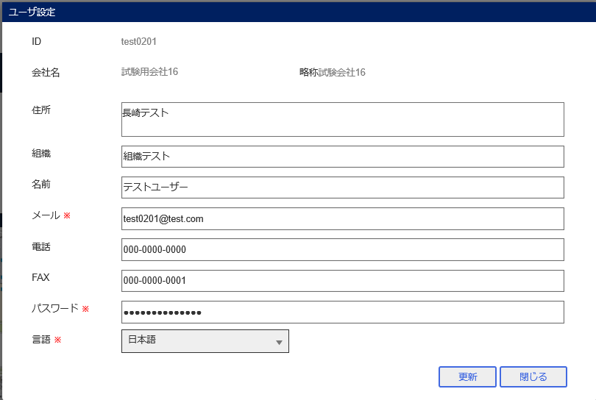
ユーザ管理画面
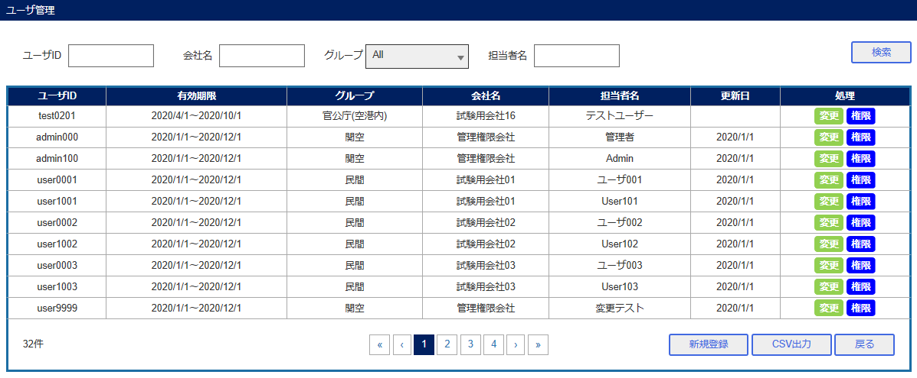

ユーザ権限設定画面

ポータル画面

ユーザ設定画面

エビデンス (3)
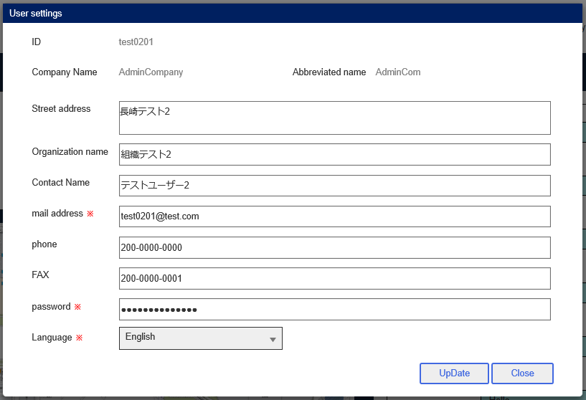
ユーザ管理画面
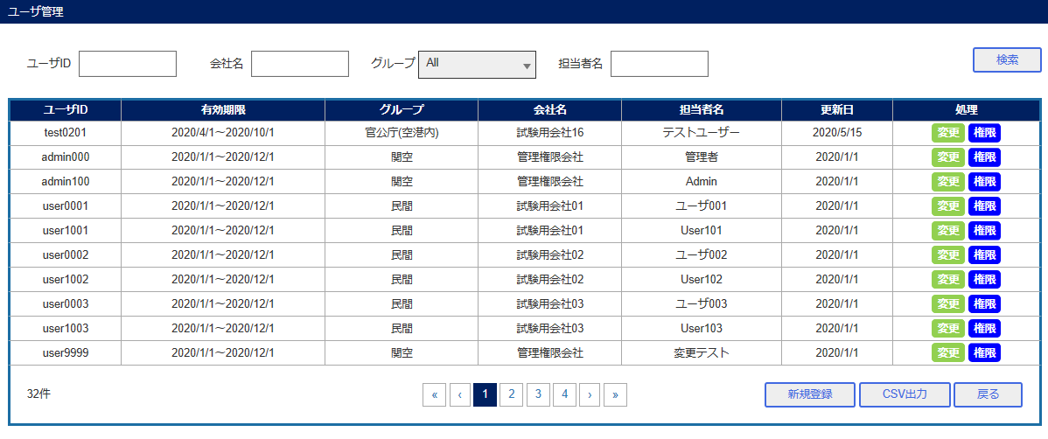

ユーザ情報登録編集画面
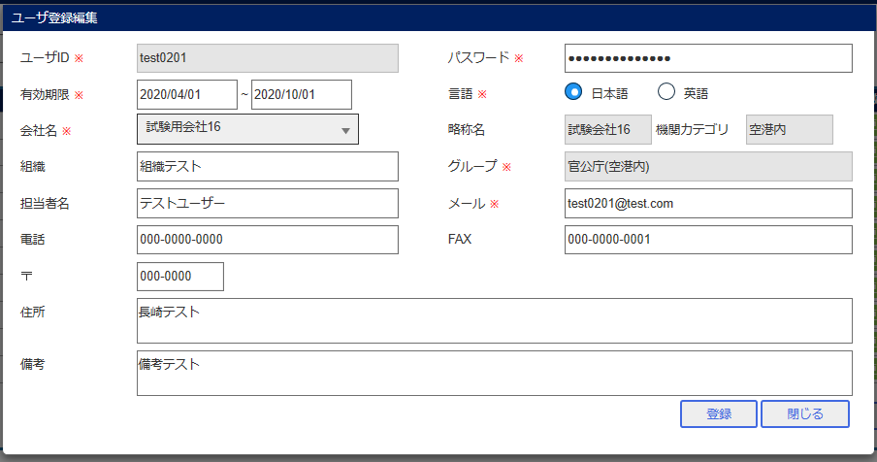

会社名変更
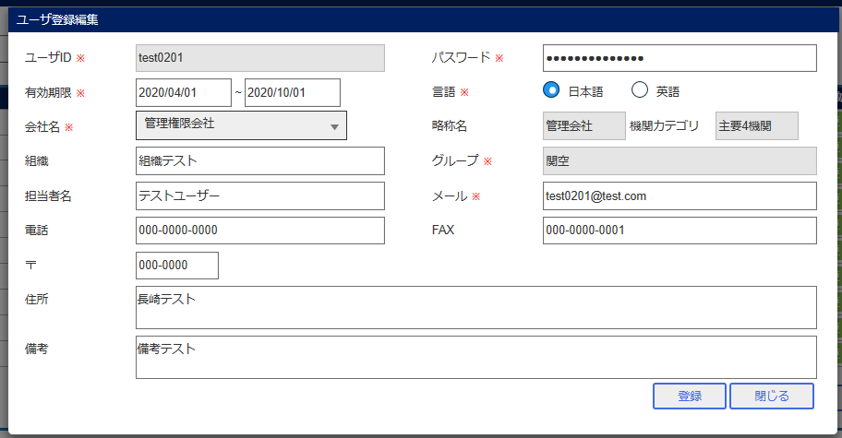

ユーザ情報更新
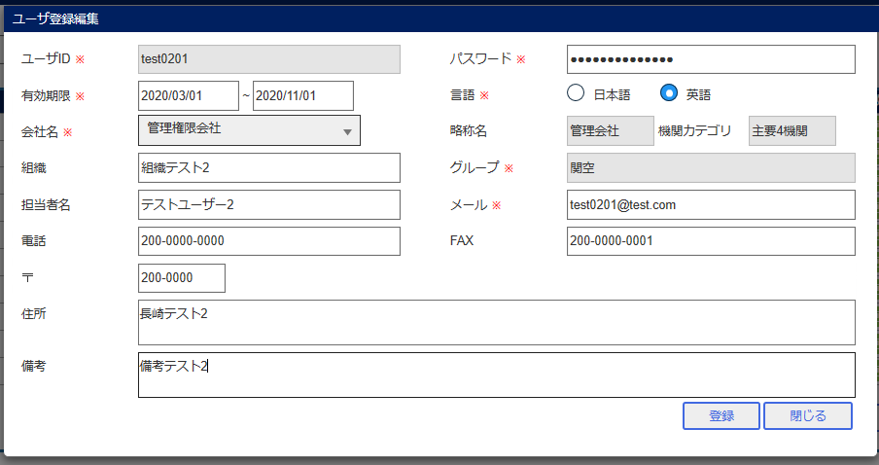

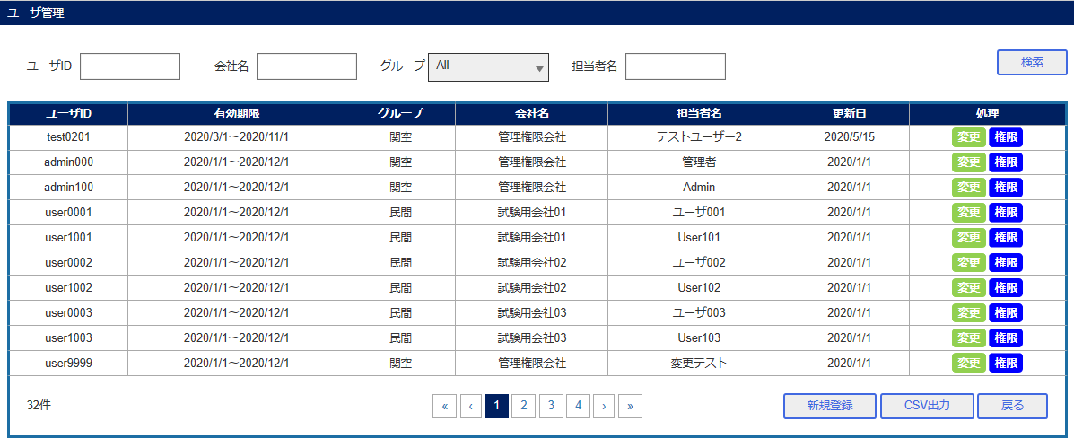

検索

ポータル画面

ユーザ設定画面

エビデンス (4)
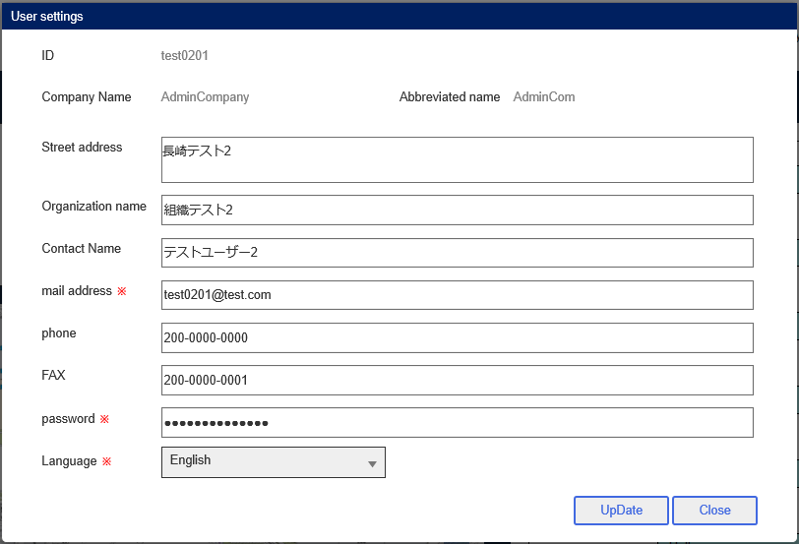
ユーザ管理画面
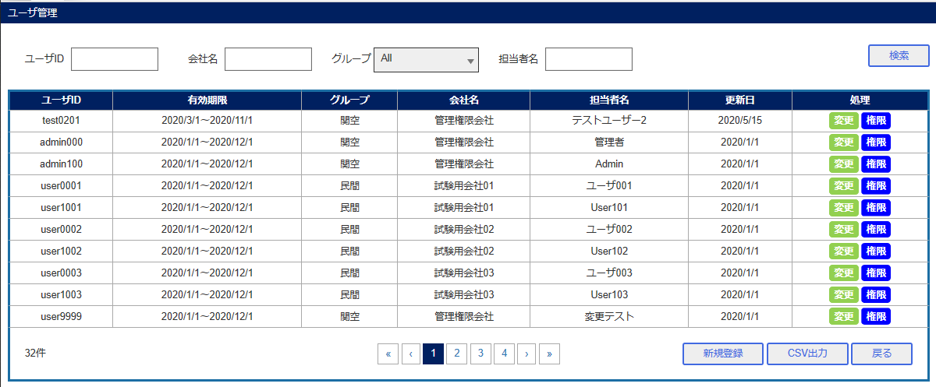

ユーザ権限設定画面

登録

ポータル画面

ユーザ設定画面

エビデンス (5)
ユーザ管理画面
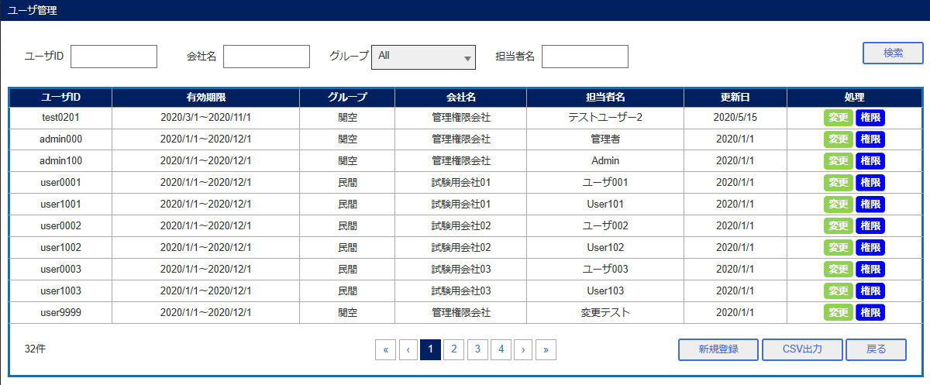

ユーザ登録編集画面
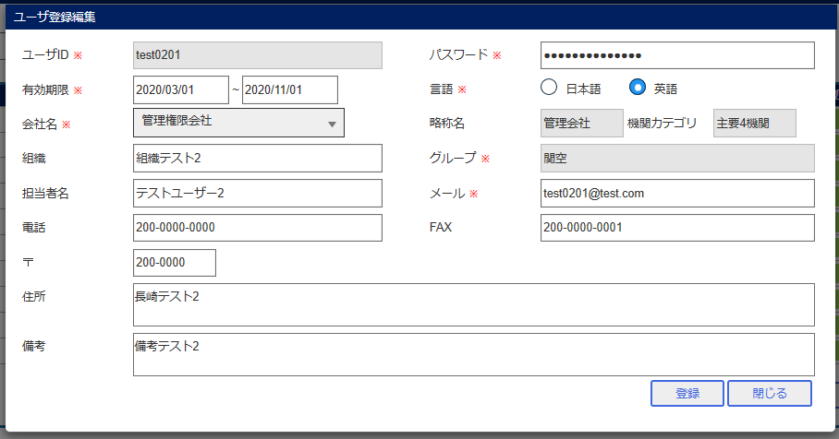

ユーザ更新
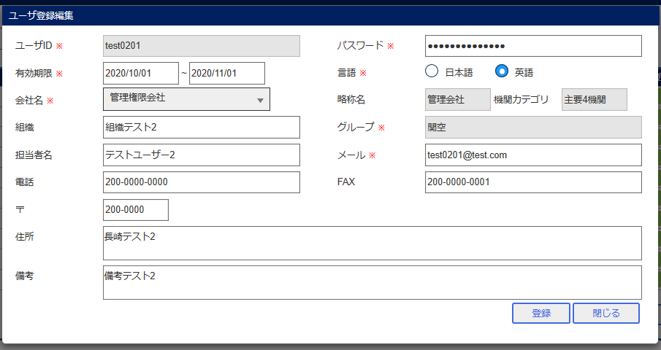

ログイン画面

